1
 |  |  |  |  | وزارت راه و شهرسازي
 |  |  |  | شركت ساخت و توسعه زيربناهاي حمل و نقل كشور
 |  |  |  |  |  | كروكي مسير |  |  |  |  |  |  |  |  |  |  | صفحه : |  | 1
شماره طرح : |  | 1303015021 |  |  |  |  |  |  |  |  |  |  | دستگاه نظارت : |  |  | رهاب
عنوان زير پروژه : |  | عملیات زیرسازی قطعه 20 راه آهن زاهدان-زابل-بیرجند-مشهد(از کیلومتر000+707 الی 000+740) |  |  |  |  |  |  |  |  |  |  | پيمانكار : |  |  | توسعه راههای پارس
عنوان قرارداد : |  | عملیات زیرسازی قطعه 20 راه آهن زاهدان-زابل-بیرجند-مشهد(از کیلومتر000+707 الی 000+740) |  |  |  |  |  |  |  |  |  |  | تاريخ گزارش : |  |  | شهريور |  | 1403

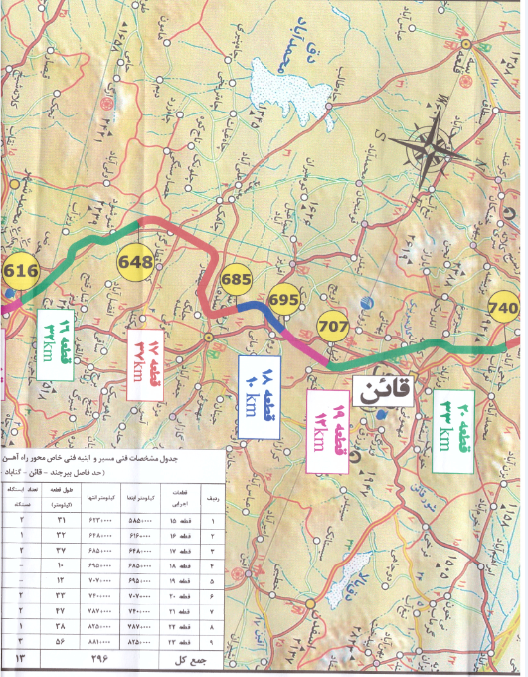

 |  |  |  |  | نمودار شماتيك وضعيت ارزيابي و اجرائی
 | 707+00 | 709+00 | 711+00 | 713+00 | 715+00 | 717+00 | 719+00 | 721+00 | 723+00 | 725+00 | 727+00 | 729+00 | 731+00 | 733+00 | 735+00 | 737+00 | 739+00 | 740+00 | مجموع (كيلومتر)
ارزيابي شده |  |  | 1 | 1 | 1 | 1 | 1 | 1 | 1 | 1 | 1 |  |  |  |  |  |  |  | 10
آزاد شده

علائم
ريل
تراورس
بالاست
زيربالاست
سابگريد
دکاپاژ | 0 | 1 | 1 | 1 | 1 | 1 | 1 | 1 | 1 | 1 | 0 | 0 | 1 | 1 | 1 | 0 | 0 | 0 | 18

16
 |  | وزارت راه و شهرسازي
 |  | شركت ساخت و توسعه زيربناهاي حمل و نقل كشور
 |  | تصاوير از عمليات اجرائي |  | صفحه : | 16
شماره طرح : |  | 1303015021 | دستگاه نظارت : | رهاب
عنوان زير پروژه : |  | عملیات زیرسازی قطعه 20 راه آهن زاهدان-زابل-بیرجند-مشهد(از کیلومتر000+707 الی 000+740) | پيمانكار : | توسعه راههای پارس
عنوان قرارداد : |  | عملیات زیرسازی قطعه 20 راه آهن زاهدان-زابل-بیرجند-مشهد(از کیلومتر000+707 الی 000+740) | تاريخ گزارش : | شهريور | 1403

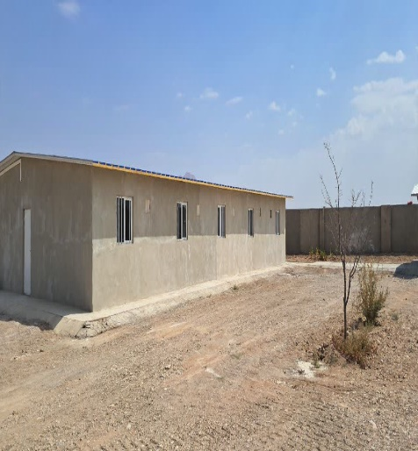
 | 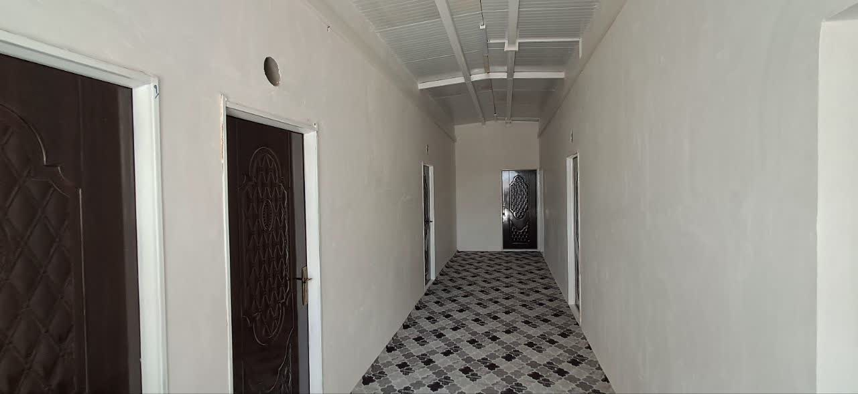 توضیحات : تجهیز خوابگاه کارگری شماره ۱

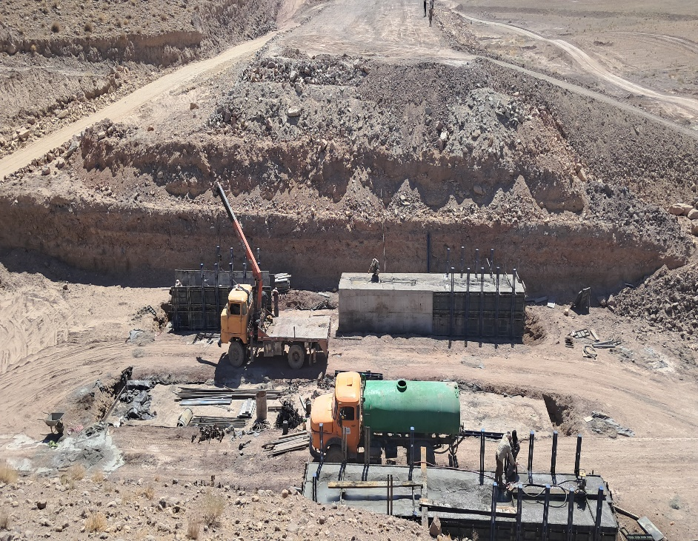
 | توضیحات : بتن ریزی و قالب بندی

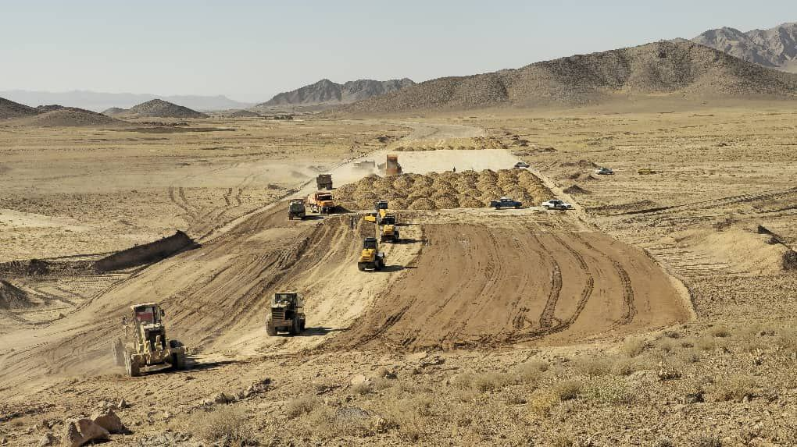
 | توضيحات : عملیات خاکی حد فاصل 712 الی 725.

